FORMATO GQ-016
PROPUESTA DE MEJORA | PROPUESTA DE MEJORA O INNOVACIÓN |  |  |  | REGISTRO
 |  |  |  |  | COPIA CONTROLADA
 |  |  |  |  | COD GQ-016-R | VERSION 0,5
 |  |  |  |  | FECHA 18-mar-21 | PAGINA 1 DE 1

Nombre de la propuesta: | Ajuste al archivo GCT-000-R-V 0.4 REPORTE DE NOVEDADES DE NOMINA_MES_PROYECTO_DD-MM-AAAA1
Nombre de la persona o equipo que genera la PM: | Sistemas Integrados de Gestión

SITUACIÓN INICIAL |  |  | SITUACIÓN FINAL
Se contaba con un archivo en Excel, en el cual la colaboradora copiaba y pegaba siempre que lo requeria la información del personal activo de la compañía, adicional a esto, el archivo contaba con una macro de la cual no se tiene la contraseña para acceder y por ende actualizar la información necesaria. |  |  | Se vincula en modo consulta la información del personal de Linea Comunicaciones actual desde el ERP, la colaborado solo debe dar clic en actualizar en el archivo y automaticamente trae toda la información hasta la fecha de consulta, tambien se logra recuperar la macro con soporte del área de TI, por lo que fue posible realizar todas las correcciones correspondientes.

FOTO O DIBUJO INICIAL |  |  | FOTO O DIBUJO FINAL
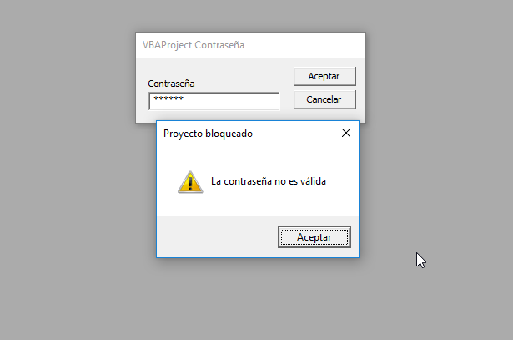 |  |  | 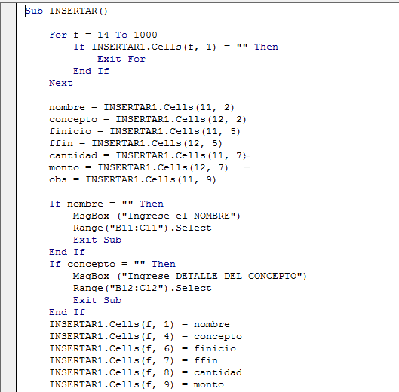

Objetivo: | Disminuir el tiempo operativo de la colaboradora al no tener que buscar la información actual del personal de la compañía cada que se requiera
Alcance: | El impacto de la propuesta sería a corto plazo y el alcance involucraría a todos los líderes de los procesos de la compañía ya que son estos los que utilizan el formato en cuestión, en cuanto a los beneficios a corto plazo sería la disminución del tiempo al eliminar la actividad de copiar y pegar la información cada vez que exista una modificación en la planta de empleados, al igual que contar con información actualizada en todo momento.
Requerimientos: | Por parte de la célula ágil de TI se hizo necesario el apoyo para recuper la macro del archivo.

Elaborado por: Coordinadora Sistemas Integrados de Gestión Natalia Lopez Marin |  | Revisado por: Dirección de I+D Marlon Alberto Henandez Arboleda |  | Aprobado por: Director de procesos Walter Jimenez

